1. Project Description
 | SUBLIME - SDGs Uniting Border Communities as Leaders of Inclusiveness, Mobilization and Empowerment [Ref: NDICI CHALLENGE/2023/448-265]
 | Women-led Sustainable Community Actions Subgranting Scheme in [Local area] - [Country]
 | 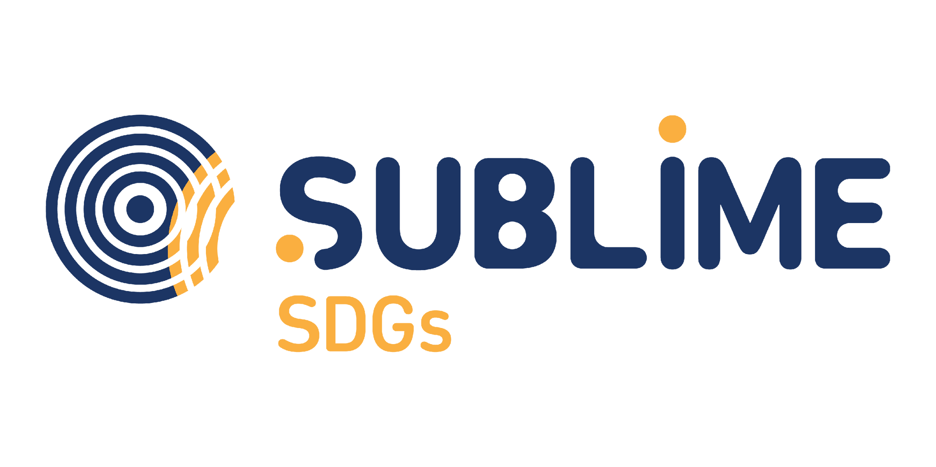
 | SCIATUmia - Breath of the Borderlands' Application Form
 | Sustainable and Circular Inclusive AcTions for Unheard coMmunitIes led by Women ChAngeMakers
 | EN : In order to process your application for funding, we require you to provide us with some information about your project. Please follow the steps below.
 | IT: Per poter elaborare la richiesta di finanziamento, chiediamo di fornire alcune informazioni sul progetto seguendo le indicazioni riportate di seguito.

 | EN: 01. Rename this file to "[Legal Entity Name] - SCIATUmia Application Form"
 | IT: Rinominare questo file in "[Denominazione Sociale] - SCIATUmia Modulo di Candidatura"

 | 02. In this tab (Project Description), you will find some questions that will provide us with the details of your project.
 | In questa scheda (Descrizione del progetto), troverete alcune domande che ci forniranno i dettagli del vostro progetto.

 | 03. In the second tab (Project Budget), you will find questions related to your budget.
 | IT: Nella seconda scheda (Budget del progetto), andranno inseriti i dettagli del budget di progetto.

 | 04. EN: After filling in all questions, save this file and send it to the following email address: xxx@yyy.it
 | IT: Dopo aver compilato tutte le domande, potrete salvare il file ed inviarlo al seguente indirizzo e-mail: xxx@yyy.it

 | 05. EN: f you need help, more information is available in the Guidelines to Applicants. If your question is not answered there, send an email to xxx@yyy,it.
 | IT: Se avete bisogno di aiuto, ulteriori informazioni sono disponibili nelle Linee guida per i candidati. Se le vostre domande non trovano risposta, inviate un'e-mail a xxx@yyy,it.

 | Part 01: Applicant Details / Dati dell'organizzazione
 | Legal Business Name and Place/ Denominazione Legale e Sede Legale

 | Your answer / indicare qui

 | Legal form/ Forma legale
 | Your answer / indicare qui

 | Contacts (e-mail, phone number, etc.) / Contatti (email, numbero di telefono, etc.)
 | Your answer / indicare qui

 | Part 02: Project Description / Descrizione del Progetto

 | A. Project Description / A. Descrizione del Progetto

 | Project title / Titolo del Progetto
 | Your answer / indicare qui
 | EN: Provide a short description in 250 words or less, including key details such as the objective, activities, target groups (community members disengaged or unaware individuals, marginalised and underserved groups, civil society organisations, migrant organisations, faith communities, sports clubs, etc.) scope, and expected outcomes.
 | IT: Fornire una breve descrizione in 250 parole o meno, includendo dettagli chiave come l'obiettivo, le attività, i gruppi target (individui e gruppi della comunità locale che non sono impegnati e scarsamente consapevoli, gruppi marginalizzati ed esclusi, organizzazioni della società civile, organizzazioni migranti, comunità di fede, club sportive, etc.), lo scopo e i risultati attesi.
 | Your answer (250 words max.) / rispondere qui (max. 250 parole)

 | B. Project Relevance / B. Rilevanza del progetto

 | EN: Local Relevance & Impact - How does the project address local sustainable challenges and promotes circular economy, sustainable lifestyles, and climate justice? (max. 500 words)
 | IT: Rilevanza e impatto locali
 | In che misura e in che modo il progetto affronta le sfide locali della sostenibilità e promuove l’economia circolare, stili di vita sostenibili e la giustizia climatica? (max. 500 parole)
 | Your answer (500 words max.) / rispondere qui (max. 500 parole)

 | EN: Whch is the target community? How does it align with the specific needs of the target community? (max. 500 words)
 | IT: Quale comunità locale beneficia del progetto? Come si allinea con le esigenze specifiche della comunità beneficiaria? (max. 500 parole)
 | Your answer (500 words max.) / rispondere qui (max. 500 parole)

 | EN: How does the project contribute in advancing gender equality and empowering women and girls as changemakers in the pursuit of sustainable solutions (max 250 words)
 | IT: In che modo il progetto contribuisce a promuovere la parità di genere e l'emancipazione delle donne e delle ragazze come agenti di cambiamento nella ricerca di soluzioni sostenibili (max 250 parole)
 | Your answer (250 words max.) / rispondere qui (max. 250 parole)
 | C. Project Implementation / C. Implementazione del progetto

 | EN: How do you plan to implement the project? Describe the key actions, timeline, and material and human resources needed for successful implementation.(max.250 words)

 | IT: Come pensate di realizzare il progetto? Descrivere le azioni chiave, la cronologia e le risorse materiali e umane necessarie per un'esecuzione di successo. (max 250 parole)
 | Your answer (250 words max.) / rispondere qui (max. 250 parole)

 | D. Outreach, engagement and inclusion / D. Coinvolgimento, partecipazione e inclusione

 | EN: What tools and methodologies will the project use to engage at least 250 community members as participants? Will at least 7 women (adults and/or young people) out of 10 community members be directly involved in organizing and implementing the activities, and if so, how? (max. 300 words)

 | IT: Con quali strumenti e metodologie il progetto riuscirà a coinvolgere almeno 250 membri della comunità come partecipanti? Almeno 7 donne (adulte e/o giovani) su 10 membri della comunità saranno direttamente coinvolte nell'organizzazione e nella realizzazione delle attività e in che modo? (max. 300 parole)
 | Your answer 300 words max.) / rispondere qui (max. 300 parole)

 | EN: How he proposal involve underserved and marginalised people not only as beneficiaries but also as active participants in the implementation and proposing group? How does the proposal adopt a solid gender-sensitive approach? (max. 150 words)

 | IT: In che modo la proposta coinvolge le persone svantaggiate ed emarginate non solo come beneficiari, ma anche come partecipanti attivi nell'attuazione e nel gruppo proponente? Come la proposta adotta un solido approccio basato sulla parità di genere? (max. 150 parole)
 | Your answer 150 words max.) / rispondere qui (max. 150 parole)

 | E. Project Capacity & Budget / E. Capacità e Budget del progetto
 | EN: Define your project budget in the second sheet: Project Budget.
 | IT: Formula il budget del progetto nel secondo foglio: Budget del Progetto
 | EN: List the potential ten community members - at least 70% of them women - directly engaged in the implementation of the sustainable and circular inclusive actions
 | IT: Elenca i dieci potenziali membri della comunità coinvolti nella realizzazione dell'azione, di cui almeno il 70% donne.
 | First Name / Year of birth / Living place
 | Nome Proprio/ Anno di nascita / Luogo di residenza
1
2
3
4
5
6
7
8
9
10

 | F. Has the proposing organization already received funding in the DEAR program (2022 call), directly and/or indirectly?
 | YES/NO / SI/NO

